SC3101
システム名 |  |  |  | システム種別 |  |  |  |  |  | 詳細設計書 |  |  |  |  | 作成者 |  |  | 作成日 |  | 更新者 | 更新日 | 版数
POSサーバー |  |  |  | POSサーバ |  |  |  |  |  |  |  |  |  |  | DuNT |  |  | 2024-12-10 |  | DuNT | 2024-12-10 | 0.1

機能カテゴリ |  |  | 31_レジ別速報・日報 |  |  |  |  |  | 項目 |  |  | 画面設計書 |  |  | SC3101

 | ■店舗を選択した時の初期化画面のイメージ
6
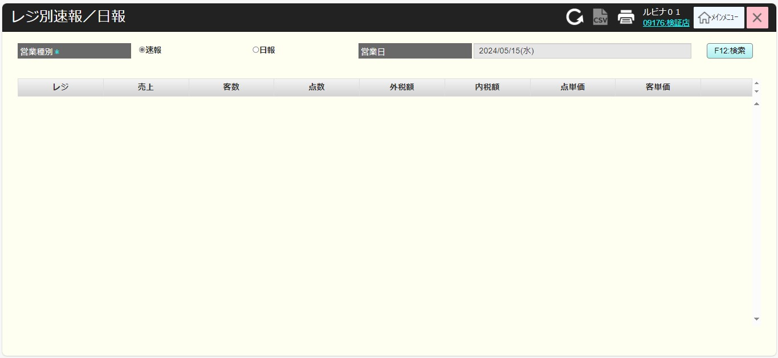
0

1
2
3
4
5

 | ■画面項目定義

 | 画面項目ID | 項目 |  | タイプ | I/O | 多言語 | 出力 |  |  |  |  |  |  |  |  | インプット |  |  |  |  | 備考
 |  |  |  |  |  |  | マッピングデータ |  |  |  | 初期値 |  | 表示コントロール | Control enable |  | 必須 | 数字 | 桁 | マッピングデータ
 |  |  |  |  |  |  | API名 | 項目 |  |  |  |  |  |  |  |  |  |  | API名 | 項目
 | 0 | 画面タイトル |  | テキスト | － | ● | － | － |  |  | レジ別速報／日報 |  | ー | － |  | － | ー | ー | － | ー | イベントID：SC3101-01
 | 1 | 営業種別（タイトル） |  | テキスト | － | ● | － | － |  |  | 営業種別 |  | ー | ー |  | － | ー | ー | － | ー
 | 2 | 営業種別（値） |  | ラジオボタン | I | ● | － | － |  |  | 速報 |  | 以下の2つオプションがある。 ・速報 ・日報 | 対象店舗が選択された場合は有効になる。 |  | ● | ー | ー | － | ー
 | 3 | 営業日（タイトル） |  | テキスト | － | ● | － | － |  |  | 営業日 |  | ー | ー |  | － | ー | ー | － | ー
 | 4 | 営業日（値） |  | Date picker | I | － | － | － |  |  | 現在日 |  | ー | 対象店舗が選択され、営業種別 = 日報の場合に有効になる。 |  | ● | － | ー | － | ー
 | 5 | 検索 |  | ボタン | I | ● | － | － |  |  | 検索 |  | ー | 対象店舗が選択された場合は有効になる。 |  | － | ー | ー | － | ー | イベントID：SC3101-02
 | 6 | 印刷 |  | ボタン | I | － | － | － |  |  | － |  | ー | 対象店舗が選択された場合は有効になる。 |  | － | － | ー | － | ー

 | ■検索結果がある時の画面のイメージ

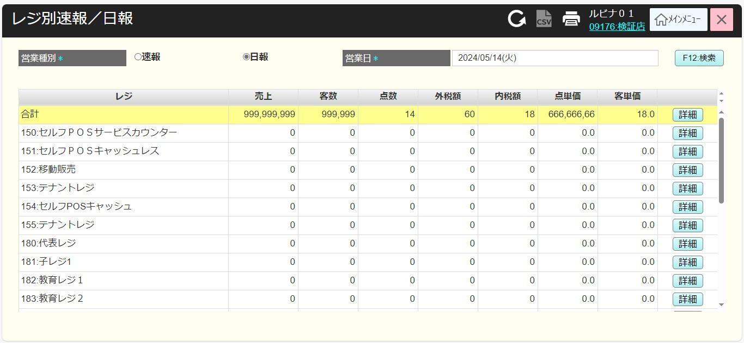

7
10
13
16
19
22
25
28

8
11
14
17
20
23
26
29
31

9
12
15
18
21
24
27
30

 | ■画面項目定義

 | 画面項目ID | 項目 |  | タイプ | I/O | 多言語 | 出力 |  |  |  |  |  |  |  |  | インプット |  |  |  |  | 備考
 |  |  |  |  |  |  | マッピングデータ |  |  |  | 初期値 |  | 表示コントロール | Control enable |  | 必須 | 数字 | 桁 | マッピングデータ
 |  |  |  |  |  |  | API名 | 項目 |  |  |  |  |  |  |  |  |  |  | API名 | 項目
 | 7 | レジ（タイトル） |  | テキスト | － | ● | － | － |  |  | レジ |  | ー | － |  | － | ー | ー | － | ー
 | 8 | 合計（タイトル） |  | テキスト | － | ● | － | － |  |  | 合計 |  | ー | ー |  | － | ー | ー | － | ー
 | 9 | レジ名称（値） |  | テキスト | O | － | － | － |  |  | － |  | ー | ー |  | － | ー | ー | － | ー
 | 10 | 売上（タイトル） |  | テキスト | － | ● | － | － |  |  | 売上 |  | ー | ー |  | － | ー | ー | － | ー
 | 11 | 全てのレジの総売上 |  | テキスト | O | － | － | － |  |  | － |  | ー | ー |  | － | － | ー | － | ー
 | 12 | 各レジの売上 |  | テキスト | O | － | － | － |  |  | － |  | ー | ー |  | － | － | ー | － | ー
 | 13 | 客数（タイトル） |  | テキスト | ー | ● | － | － |  |  | 客数 |  | ー | ー |  | － | － | ー | － | ー
 | 14 | 全てのレジの総客数 |  | テキスト | O | － | － | － |  |  | － |  | ー | ー |  | － | － | ー | － | ー | 形式：xxx,xxx
 | 15 | 各レジの客数 |  | テキスト | O | － | － | － |  |  | － |  | ー | ー |  | － | － | ー | － | ー | 形式：xxx,xxx
 | 16 | 点数（タイトル） |  | テキスト | － | ● | － | － |  |  | 点数 |  | ー | ー |  | － | － | ー | － | ー
 | 17 | 全てのレジの総点数 |  | テキスト | O | － | － | － |  |  | － |  | ー | ー |  | － | － | ー | － | ー | 形式：xxx,xxx
 | 18 | 各レジの点数 |  | テキスト | O | － | － | － |  |  | － |  | ー | ー |  | － | － | ー | － | ー | 形式：xxx,xxx
 | 19 | 外税額（タイトル） |  | テキスト | － | ● | － | － |  |  | 外税額 |  | ー | ー |  | － | － | ー | － | ー
 | 20 | 全てのレジの総外税額 |  | テキスト | O | － | － | － |  |  | － |  | ー | ー |  | － | － | ー | － | ー | 形式：xxx,xxx
 | 21 | 各レジの外税額 |  | テキスト | O | － | － | － |  |  | － |  | ー | ー |  | － | － | ー | － | ー | 形式：xxx,xxx
 | 22 | 内税額（タイトル） |  | テキスト | － | ● | － | － |  |  | 内税額 |  | ー | ー |  | － | － | ー | － | ー
 | 23 | 全てのレジの総内税額 |  | テキスト | O | － | － | － |  |  | － |  | ー | ー |  | － | － | ー | － | ー | 形式：xxx,xxx
 | 24 | 各レジの内税額 |  | テキスト | O | － | － | － |  |  | － |  | ー | ー |  | － | － | ー | － | ー | 形式：xxx,xxx
 | 25 | 点単価（タイトル） |  | テキスト | － | ● | － | － |  |  | 点単価 |  | ー | ー |  | － | － | ー | － | ー
 | 26 | 点単価（全てのレジの合計） |  | テキスト | O | － | － | － |  |  | － |  | ー | ー |  | － | － | ー | － | ー | 形式：xxx,xxx.y
 | 27 | 点単価（各レジ） |  | テキスト | O | － | － | － |  |  | － |  | ー | ー |  | － | － | ー | － | ー | 形式：xxx,xxx.y
 | 28 | 客単価（タイトル） |  | テキスト | － | ● | － | － |  |  | 客単価 |  | ー | ー |  | － | － | ー | － | ー
 | 29 | 客単価（全てのレジの合計） |  | テキスト | O | － | － | － |  |  | － |  | ー | ー |  | － | － | ー | － | ー | 形式：xxx,xxx.y
 | 30 | 客単価（各レジ） |  | テキスト | O | － | － | － |  |  | － |  | ー | ー |  | － | － | ー | － | ー | 形式：xxx,xxx.y
 | 31 | 詳細 |  | ボタン | I | ● | － | － |  |  | 詳細 |  | ー | デフォルト：有効 |  | － | － | ー | － | ー | イベントID：SC3101-03

SC3102
システム名 |  |  |  | システム種別 |  |  |  |  |  | 詳細設計書 |  |  |  |  | 作成者 |  |  | 作成日 |  |  | 更新者 | 更新日 | 版数
POSサーバー |  |  |  | POSサーバ |  |  |  |  |  |  |  |  |  |  | DuNT |  |  | 2024-12-10 |  |  | DuNT | 2024-12-10 | 0.1

機能カテゴリ |  |  | 31_レジ別速報・日報 |  |  |  |  |  | 項目 |  |  | 画面設計書 |  |  | SC3102

 | ■売上部門タブ画面のイメージ
14
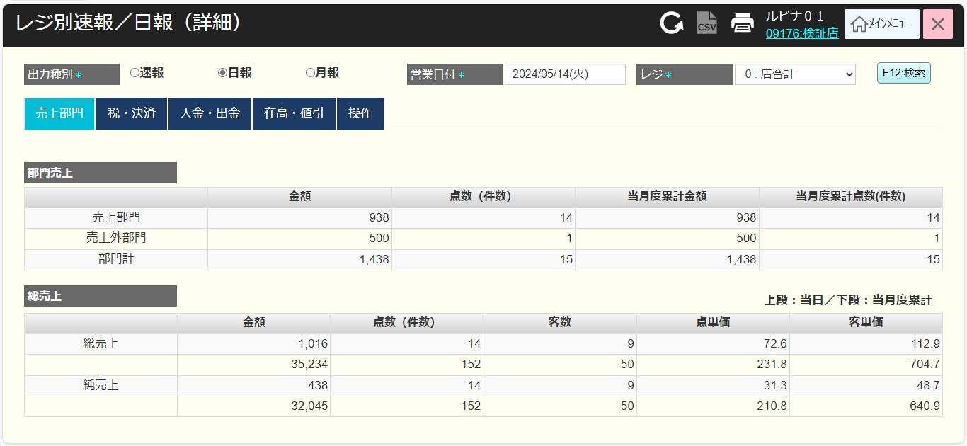
0

2
3
4.1
5
6
7
1
8
4.2

9
 |  |  |  |  |  |  |  |  |  |  |  |  |  |  |  |  |  |  |  | レジ別単品別売上点検
11
10
12
13
 |  |  |  |  |  |  |  |  |  |  |  |  |  |  |  |  |  |  |  | レジ別時間売上
15.1
15.2
15.3
15.4
15.5

16
17

18
28

19
20
21
22
23
24.1
24.2
24.3
24.4
24.5
24.6

25
26

27

 | ■画面項目定義

 | 画面項目ID | 項目 |  | タイプ | I/O | 多言語 | 出力 |  |  |  |  |  |  |  |  | インプット |  |  |  |  |  | 備考
 |  |  |  |  |  |  | マッピングデータ |  |  |  | 初期値 |  | 表示コントロール | Control enable |  | 必須 | 数字 | 桁 | マッピングデータ
 |  |  |  |  |  |  | API名 | 項目 |  |  |  |  |  |  |  |  |  |  | API名 |  | 項目
 | 0 | 画面タイトル |  | テキスト | － | ● | － | － |  |  | レジ別速報／日報 (詳細） |  | ー | － |  | － | ー | ー | － |  | ー | イベントID：SC3102-01をご参照ください。
 | 検索条件ビュー
 | 1 | 営業種別（タイトル） |  | テキスト | － | ● | － | － |  |  | 営業種別* |  | ー | ー |  | － | ー | ー | － |  | ー
 | 2 | 営業種別（値） |  | ラジオボタン | I | ● | － | － |  |  | 速報 |  | 以下の3つオプションがある。 ・速報 ・日報 ・月報 | 対象店舗が選択された場合は有効になる。 |  | ● | ー | ー | － |  | ー
 | 3 | 営業日（タイトル） |  | テキスト | － | ● | － | － |  |  | 営業日* |  | ・項目8が速報又は日報を選択している場合、「営業日」を表示する。 ・項目8が月報を選択している場合、営業月を表示する。 | ー |  | － | ー | ー | － |  | ー
 | 4.1 | 営業日（値） |  | Date picker | I | － | － | － |  |  | 当日 |  | ・項目8が速報又は日報を選択している場合に表示する。 | 対象店舗が選択され、営業種別 = 日報の場合に有効になる。 |  | ● | － | ー | － |  | ー
 | 4.2 | 営業月（値） |  | ドロップダウン | I | － | － | － |  |  | 当月 |  | ・項目8が月報を選択されている場合、「当月」と「前月」の2つの値を持つドロップダウンを表示する。 | 対象店舗が選択された場合は有効になる。 |  | － | － | ー | － |  | ー
 | 5 | レジ番号（タイトル） |  | テキスト | － | ● | － | － |  |  | レジ* |  | ー | － |  | － | ー | ー | － |  | ー
 | 6 | レジ番号（値） |  | テキスト | O | － | － | － |  |  | － |  | ー | ー |  | － | ー | ー | － |  | ー | 形式：コード：名称
 | 7 | 検索 |  | ボタン | I | ● | － | － |  |  | 検索 |  | ー | ー |  | － | － | ー | － |  | ー | イベントID：SC3102-02
 | 14 | 印刷 |  | ボタン | I | ● | － | － |  |  | － |  | ー | ー |  | － | － | ー | － |  | ー | イベントID：SC3102-03
 | 部門売上タブ
 | 8 | 売上部門タブ（タイトル） |  | テキスト | ー | ● | － | － |  |  | 売上部門 |  | ー | ー |  | － | － | ー | － |  | ー | イベントID：SC3102-04
 | 9 | 売上部門ビュー（タイトル） |  | テキスト | － | ● | － | － |  |  | 部門売上 |  | ー | ー |  | － | － | ー | － |  | ー
 | 10 | 金額（列名） |  | テキスト | ー | ● | － | － |  |  | 金額 |  | ー | ー
 | 11 | 点数（件数）（列名） |  | テキスト | ー | ● | － | － |  |  | 点数(件数) |  | ー | ー |  | － | － | ー | － |  | ー
 | 12 | 当月度累計金額（列名） |  | テキスト | ー | ● | － | － |  |  | 当月度累計金額 |  | ー | ー |  | － | － | ー | － |  | ー
 | 13 | 当月度累計点数（件数）（列名） |  | テキスト | － | ● | － | － |  |  | 当月度累計点数(件数) |  | ー | ー |  | － | － | ー | － |  | ー
 | 15.1 | 部門売上（行名） |  | テキスト | ー | ● | － | － |  |  | 部門売上 |  | ー | ー |  | － | ー | ー | － |  | ー
 | 15.2 | 金額（値） |  | テキスト | O | － | － | － |  |  | － |  | ー | ー |  | － | ー | ー | － |  | ー
 | 15.3 | 点数（値） |  | テキスト | O | － | － | － |  |  | － |  | ー | ー |  | － | ー | ー | － |  | ー
 | 15.4 | 当月度累計金額（列名） |  | テキスト | O | － | － | － |  |  | － |  | ー | ー |  | － | － | ー | － |  | ー
 | 15.5 | 当月度累計点数（値） |  | テキスト | O | － | － | － |  |  | － |  | ー | ー |  | － | － | ー | － |  | ー
 | 16 | 売上外部門（行名） |  | テキスト | ー | ● | － | － |  |  | 売上外部門 |  | ー | ー |  | － | － | ー | － |  | ー
 | 17 | 部門計（行名） |  | テキスト | － | ● | － | － |  |  | 部門計 |  | ー | ー |  | － | － | ー | － |  | ー
 | 18 | 総売上 |  | ビュー | O | － | － | － |  |  | － |  | ー | ー |  | － | － | ー | － |  | ー
 | 19 | 金額（列名） |  | テキスト | － | ● | － | － |  |  | 金額 |  | ー | ー |  | － | － | ー | － |  | ー
 | 20 | 点数(件数)（列名） |  | テキスト | － | ● | － | － |  |  | 点数(件数) |  | ー | ー |  | － | － | ー | － |  | ー
 | 21 | 客故（列名） |  | テキスト | － | ● | － | － |  |  | 客故 |  | ー | ー |  | － | － | ー | － |  | ー
 | 22 | 点単価（列名） |  | テキスト | － | ● | － | － |  |  | 点単価 |  | ー | ー |  | － | － | ー | － |  | ー
 | 23 | 客単価（列名） |  | テキスト | － | ● | － | － |  |  | 客単 |  | ー | ー |  | － | － | ー | － |  | ー
 | 24.1 | 総売上（行名） |  | テキスト | － | ● | － | － |  |  | 総売上 |  | ー | ー |  | － | － | ー | － |  | ー
 | 24.2 | 金額（値） |  | テキスト | O | － | － | － |  |  | － |  | ー | ー |  | － | － | ー | － |  | ー
 | 24.3 | 点数（件数）（値） |  | テキスト | O | － | － | － |  |  | － |  | ー | ー |  | － | － | ー | － |  | ー
 | 24.4 | 客数（値） |  | テキスト | O | － | － | － |  |  | － |  | ー | ー |  | － | － | ー | － |  | ー
 | 24.5 | 点単価（列名） |  | テキスト | O | － | － | － |  |  | － |  | ー | ー |  | － | － | ー | － |  | ー | 形式：xxx,xxx.y
 | 24.6 | 客単価（値） |  | テキスト | O | － | － | － |  |  | － |  | ー | ー |  | － | － | ー | － |  | ー | 形式：xxx,xxx.y
 | 25 | 総売上（行名） |  | テキスト | － | ● | － | － |  |  | 総売上 |  | ー | ー |  | － | － | ー | － |  | ー
 | 26 | 純売上（行名） |  | テキスト | － | ● | － | － |  |  | 純売上 |  | ー | ー |  | － | － | ー | － |  | ー
 | 27 | 月の純売上（行名） |  | テキスト | － | ● | － | － |  |  | － |  | ー | ー |  | － | － | ー | － |  | ー
 | 28 | 上段：当日／下段：当月度累計 |  | テキスト | － | ● | － | － |  |  | 上段：当日／下段：当月度累計 |  | ー | ー |  | － | － | ー | － |  | ー

 | ■税・決済タブ画面のイメージ
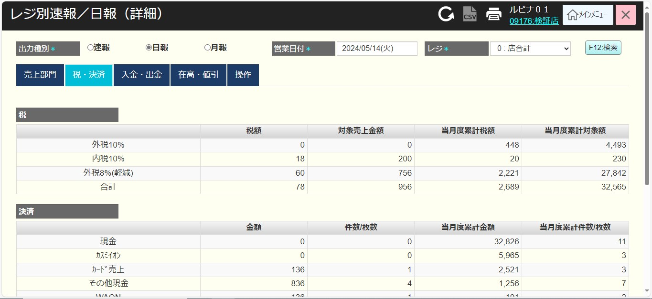

29

30
31
32
33
34

35.1
35.2
35.3
35.4
35.5

36
37
38
39
40

41.1
41.2
41.3
41.4
41.5

 | ■画面項目定義

 | 画面項目ID | 項目 |  | Type | I/O | 多言語 | 出力 |  |  |  |  |  |  |  |  | インプット |  |  |  |  |  | 備考
 |  |  |  |  |  |  | マッピングデータ |  |  |  | 初期値 |  | 表示コントロール | Control enable |  | 必須 | 数字 | 桁 | マッピングデータ
 |  |  |  |  |  |  | API名 | 項目 |  |  |  |  |  |  |  |  |  |  | API名 |  | 項目
 | 税・決済
 | 29 | タブタイトル |  | テキスト | － | ● | － | － |  |  | 税・決済 |  | ー | ー |  | － | ー | ー | － |  | ー | イベントID：SC3102-05
 | 30 | 税ビュー |  | テキスト | － | ● | － | － |  |  | 税 |  | ー | ー |  | － | ー | ー | － |  | ー
 | 31 | 税額（列名） |  | テキスト | － | ● | － | － |  |  | 税額 |  | ー | ー |  | － | ー | ー | － |  | ー
 | 32 | 対象売上金額（列名） |  | テキスト | － | ● | － | － |  |  | 対象売上金額 |  | ー | ー |  | － | ー | ー | － |  | ー
 | 33 | 当月度累計税額（列名） |  | テキスト | － | ● | － | － |  |  | 当月度累計稅額 |  | ー | ー |  | － | ー | ー | － |  | ー
 | 34 | 当月度累計対象額（列名） |  | テキスト | － | ● | － | － |  |  | 当月度累計対象額 |  | ー | ー |  | － | ー | ー | － |  | ー
 | 35.1 | 税種別名称（行名） |  | テキスト | O | － | － | － |  |  | － |  | ー | ー |  | － | ー | ー | － |  | ー
 | 35.2 | 税額（値） |  | テキスト | O | － | － | － |  |  | － |  | ー | ー |  | － | ー | ー | － |  | ー
 | 35.3 | 対象売上金額（値） |  | テキスト | O | － | － | － |  |  | － |  | ー | ー |  | － | ー | ー | － |  | ー
 | 35.4 | 当月度累計税額（値） |  | テキスト | O | － | － | － |  |  | － |  | ー | ー |  | － | ー | ー | － |  | ー
 | 35.5 | 当月度累計対象額（値） |  | テキスト | O | － | － | － |  |  | － |  | ー | ー |  | － | ー | ー | － |  | ー
 | 36 | 決済ビュー |  | テキスト | ー | ● | － | － |  |  | 決済 |  | ー | ー |  | － | ー | ー | － |  | ー
 | 37 | 金額（列名） |  | テキスト | ー | ● | － | － |  |  | 金額 |  | ー | ー |  | － | ー | ー | － |  | ー
 | 38 | 件数/枚数（列名） |  | テキスト | ー | ● | － | － |  |  | 件数/枚数 |  | ー | ー |  | － | ー | ー | － |  | ー
 | 39 | 当月度累計金額（列名） |  | テキスト | ー | ● | － | － |  |  | 当月度累計金額 |  | ー | ー |  | － | ー | ー | － |  | ー
 | 40 | 当月度累計件数/枚数（列名） |  | テキスト | ー | ● | － | － |  |  | 当月度累計件数/枚数 |  | ー | ー |  | － | ー | ー | － |  | ー
 | 41.1 | 決済種別（行名） |  | テキスト | O | － | － | － |  |  | － |  | ー | ー |  | － | ー | ー | － |  | ー
 | 41.2 | 金額（値） |  | テキスト | O | － | － | － |  |  | － |  | ー | ー |  | － | ー | ー | － |  | ー
 | 41.3 | 件数/枚数（値） |  | テキスト | O | － | － | － |  |  | － |  | ー | ー |  | － | ー | ー | － |  | ー
 | 41.4 | 当月度累計金額（値） |  | テキスト | O | － | － | － |  |  | － |  | ー | ー |  | － | ー | ー | － |  | ー
 | 41.5 | 当月度累計件数/枚数（値） |  | テキスト | O | － | － | － |  |  | － |  | ー | ー |  | － | ー | ー | － |  | ー

 | ■入金・出金画面のイメージ

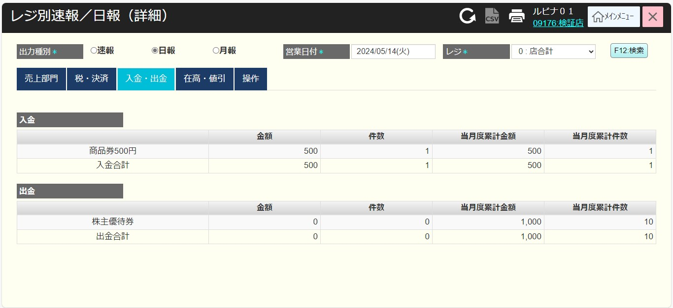

42

43

44
45
46
47
48.1
48.2
48.3
48.4
48.5

49
51
50
52
53
54.1
54.2
54.3
54.4
54.5

 | ■画面項目定義

 | 画面項目ID | 項目 |  | Type | I/O | 多言語 | 出力 |  |  |  |  |  |  |  |  | インプット |  |  |  |  |  | 備考
 |  |  |  |  |  |  | マッピングデータ |  |  |  | 初期値 |  | 表示コントロール | Control enable |  | 必須 | 数字 | 桁 | マッピングデータ
 |  |  |  |  |  |  | API名 | 項目 |  |  |  |  |  |  |  |  |  |  | API名 |  | 項目
 | 入金・出金タブ
 | 42 | タブタイトル |  | テキスト | － | ● | － | － |  |  | 入金・出金 |  | ー | ー |  | － | ー | ー | － |  | ー | イベントID：SC3102-06
 | 43 | 入金ビュー |  | テキスト | － | ● | － | － |  |  | 入金 |  | ー | ー |  | － | ー | ー | － |  | ー
 | 44 | 金額（列名） |  | テキスト | － | ● | － | － |  |  | 金額 |  | ー | ー |  | － | ー | ー | － |  | ー
 | 45 | 件数（列名） |  | テキスト | － | ● | － | － |  |  | 件数 |  | ー | ー |  | － | ー | ー | － |  | ー
 | 46 | 当月度累計金額（列名） |  | テキスト | － | ● | － | － |  |  | 当月度累計金額 |  | ー | ー |  | － | ー | ー | － |  | ー
 | 47 | 当月度累計件数（列名） |  | テキスト | － | ● | － | － |  |  | 当月度累計件数 |  | ー | ー |  | － | ー | ー | － |  | ー
 | 48.1 | 入金種別（行名） |  | テキスト | O | － | － | － |  |  | － |  | ー | ー |  | － | ー | ー | － |  | ー
 | 48.2 | 金額（値） |  | テキスト | O | － | － | － |  |  | － |  | ー | ー |  | － | ー | ー | － |  | ー
 | 48.3 | 件数（値） |  | テキスト | O | － | － | － |  |  | － |  | ー | ー |  | － | ー | ー | － |  | ー
 | 48.4 | 当月度累計金額（値） |  | テキスト | O | － | － | － |  |  | － |  | ー | ー |  | － | ー | ー | － |  | ー
 | 48.5 | 当月度累計件数（値） |  | テキスト | O | － | － | － |  |  | － |  | ー | ー |  | － | ー | ー | － |  | ー
 | 49 | 出金ビュー |  | テキスト | ー | ● | － | － |  |  | 出金 |  | ー | ー |  | － | ー | ー | － |  | ー
 | 50 | 金額（列名） |  | テキスト | ー | ● | － | － |  |  | 金額 |  | ー | ー |  | － | ー | ー | － |  | ー
 | 51 | 件数（列名） |  | テキスト | ー | ● | － | － |  |  | 件数 |  | ー | ー |  | － | ー | ー | － |  | ー
 | 52 | 当月度累計金額（列名） |  | テキスト | ー | ● | － | － |  |  | 当月度累計金額 |  | ー | ー |  | － | ー | ー | － |  | ー
 | 53 | 当月度累計件数（列名） |  | テキスト | ー | ● | － | － |  |  | 当月度累計件数 |  | ー | ー |  | － | ー | ー | － |  | ー
 | 54.1 | 出金種別（行名） |  | テキスト | O | － | － | － |  |  | － |  | ー | ー |  | － | ー | ー | － |  | ー
 | 54.2 | 金額（値） |  | テキスト | O | － | － | － |  |  | － |  | ー | ー |  | － | ー | ー | － |  | ー
 | 54.3 | 件数（値） |  | テキスト | O | － | － | － |  |  | － |  | ー | ー |  | － | ー | ー | － |  | ー
 | 54.4 | 当月度累計金額（値） |  | テキスト | O | － | － | － |  |  | － |  | ー | ー |  | － | ー | ー | － |  | ー
 | 54.5 | 当月度累計件数（値） |  | テキスト | O | － | － | － |  |  | － |  | ー | ー |  | － | ー | ー | － |  | ー

 | ■在高・値引画面のイメージ

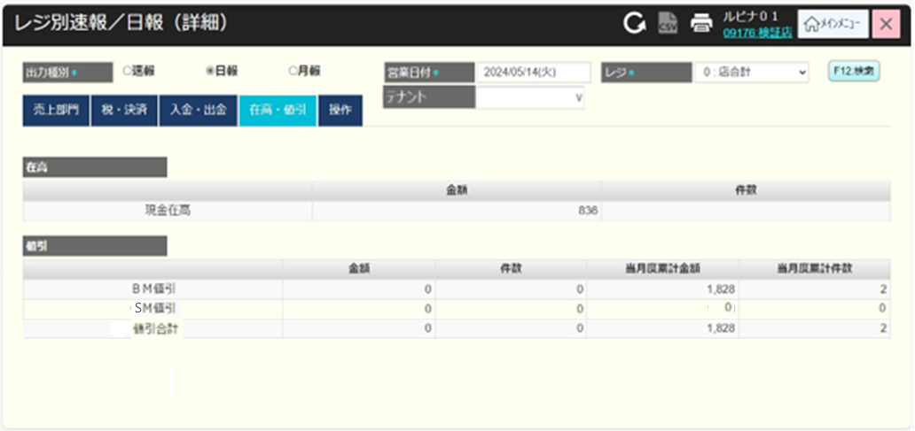

55

56

57
58
59.1
59.2
59.3

60
61
62
63
64

65.1
65.2
65.3
65.4
65.5
66

67

 | ■画面項目定義

 | 画面項目ID | 項目 |  | Type | I/O | 多言語 | 出力 |  |  |  |  |  |  |  |  | インプット |  |  |  |  |  | 備考
 |  |  |  |  |  |  | マッピングデータ |  |  |  | 初期値 |  | 表示コントロール | Control enable |  | 必須 | 数字 | 桁 | マッピングデータ
 |  |  |  |  |  |  | API名 | 項目 |  |  |  |  |  |  |  |  |  |  | API名 |  | 項目
 | 在高・値引タブ
 | 55 | タブタイトル |  | テキスト | － | ● | － | － |  |  | 在高・値引 |  | ー | ー |  | － | ー | ー | － |  | ー | イベントID：SC3102-07
 | 56 | 在高ビュー |  | テキスト | － | ● | － | － |  |  | 在高 |  | ー | ー |  | － | ー | ー | － |  | ー
 | 57 | 金額（列名） |  | テキスト | － | ● | － | － |  |  | 金額 |  | ー | ー |  | － | ー | ー | － |  | ー
 | 58 | 件数（列名） |  | テキスト | － | ● | － | － |  |  | 件数 |  | ー | ー |  | － | ー | ー | － |  | ー
 | 59.1 | 在高（行名） |  | テキスト | ー | ● | － | － |  |  | 現金在高 |  | ー | ー |  | － | ー | ー | － |  | ー
 | 59.2 | 在高（値） |  | テキスト | O | － | － | － |  |  | － |  | ー | ー |  | － | ー | ー | － |  | ー
 | 59.3 | 件数（値） |  | テキスト | O | － | － | － |  |  | － |  | ー | ー |  | － | ー | ー | － |  | ー
 | 60 | 値引ビュー |  | テキスト | ー | ● | － | － |  |  | BM値引き |  | ー | ー |  | － | ー | ー | － |  | ー
 | 61 | 金額（列名） |  | テキスト | ー | ● | － | － |  |  | 金額 |  | ー | ー |  | － | ー | ー | － |  | ー
 | 62 | 件数（列名） |  | テキスト | ー | ● | － | － |  |  | 件数 |  | ー | ー |  | － | ー | ー | － |  | ー
 | 63 | 当月度累計金額（列名） |  | テキスト | ー | ● | － | － |  |  | 当月度累計金額 |  | ー | ー |  | － | ー | ー | － |  | ー
 | 64 | 当月度累計件数（列名） |  | テキスト | ー | ● | － | － |  |  | 当月度累計件数 |  | ー | ー |  | － | ー | ー | － |  | ー
 | 65.1 | BM値引き（行名） |  | テキスト | ー | ● | － | － |  |  | － |  | ー | ー |  | － | ー | ー | － |  | ー
 | 65.2 | 金額（値） |  | テキスト | O | － | － | － |  |  | － |  | ー | ー |  | － | ー | ー | － |  | ー
 | 65.3 | 件数（値） |  | テキスト | O | － | － | － |  |  | － |  | ー | ー |  | － | ー | ー | － |  | ー
 | 65.4 | 当月度累計金額（値） |  | テキスト | O | － | － | － |  |  | － |  | ー | ー |  | － | ー | ー | － |  | ー
 | 65.5 | 当月度累計件数（値） |  | テキスト | O | － | － | － |  |  | － |  | ー | ー |  | － | ー | ー | － |  | ー
 | 66 | BM値引き（行名） |  | テキスト | ー | ● | － | － |  |  | SM値引き |  | ー | ー |  | － | ー | ー | － |  | ー
 | 67 | 値引合計（行名） |  | テキスト | ー | ● | － | － |  |  | 値引き合計 |  | ー | ー |  | － | ー | ー | － |  | ー

 | ■操作画面のイメージ

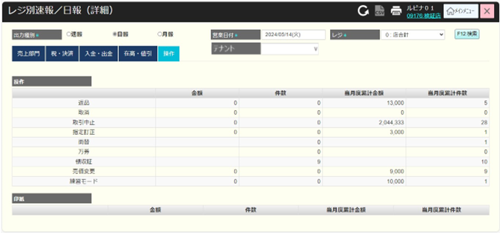

68

69

70
71
72
73
74.1
74.2
74.3
74.4
74.5
75

76
77
78
79
65.3
65.4
65.5
80
65.2
81
82

83

84
85
86
87
88.1
88.2
88.3
88.4
88.5

 | ■画面項目定義

 | 画面項目ID | 項目 |  | Type | I/O | 多言語 | 出力 |  |  |  |  |  |  |  |  | インプット |  |  |  |  |  | 備考
 |  |  |  |  |  |  | マッピングデータ |  |  |  | 初期値 |  | 表示コントロール | Control enable |  | 必須 | 数字 | 桁 | マッピングデータ
 |  |  |  |  |  |  | API名 | 項目 |  |  |  |  |  |  |  |  |  |  | API名 |  | 項目
 | 操作タブ
 | 68 | タブタイトル |  | テキスト | － | ● | － | － |  |  | 操作 |  | ー | ー |  | － | ー | ー | － |  | ー | イベントID：SC3102-08
 | 69 | 操作ビュー |  | テキスト | － | ● | － | － |  |  | 操作 |  | ー | ー |  | － | ー | ー | － |  | ー
 | 70 | 金額（列名） |  | テキスト | － | ● | － | － |  |  | 金額 |  | ー | ー |  | － | ー | ー | － |  | ー
 | 71 | 件数（列名） |  | テキスト | － | ● | － | － |  |  | 件数 |  | ー | ー |  | － | ー | ー | － |  | ー
 | 72 | 当月度累計金額（列名） |  | テキスト | － | ● | － | － |  |  | 当月度累計金額 |  | ー | ー |  | － | ー | ー | － |  | ー
 | 73 | 当月度累計件数（列名） |  | テキスト | － | ● | － | － |  |  | 当月度累計件数 |  | ー | ー |  | － | ー | ー | － |  | ー
 | 74.1 | 返品（行名） |  | テキスト | ー | ● | － | － |  |  | 返品 |  | ー | ー |  | － | ー | ー | － |  | ー
 | 74.2 | 金額（値） |  | テキスト | O | － | － | － |  |  | － |  | ー | ー |  | － | ー | ー | － |  | ー
 | 74.3 | 件数（値） |  | テキスト | O | － | － | － |  |  | － |  | ー | ー |  | － | ー | ー | － |  | ー
 | 74.4 | 当月度累計金額（値） |  | テキスト | O | － | － | － |  |  | － |  | ー | ー |  | － | ー | ー | － |  | ー
 | 74.5 | 当月度累計件数（値） |  | テキスト | O | － | － | － |  |  | － |  | ー | ー |  | － | ー | ー | － |  | ー
 | 75 | 取消（行名） |  | テキスト | － | ● | － | － |  |  | 取消 |  | ー | ー |  | － | ー | ー | － |  | ー
 | 76 | 取引中止（行名） |  | テキスト | － | ● | － | － |  |  | 取引中止 |  | ー | ー |  | － | ー | ー | － |  | ー
 | 77 | 指定訂正（行名） |  | テキスト | － | ● | － | － |  |  | 指定訂正 |  | ー | ー |  | － | ー | ー | － |  | ー
 | 78 | 両替（行名） |  | テキスト | － | ● | － | － |  |  | 両替 |  | ー | ー |  | － | ー | ー | － |  | ー
 | 79 | 万券（行名） |  | テキスト | － | ● | － | － |  |  | 万券 |  | ー | ー |  | － | ー | ー | － |  | ー
 | 80 | 領収証（行名） |  | テキスト | － | ● | － | － |  |  | 領収証 |  | ー | ー |  | － | ー | ー | － |  | ー
 | 81 | 売価変更（行名） |  | テキスト | － | ● | － | － |  |  | 売価変更 |  | ー | ー |  | － | ー | ー | － |  | ー
 | 82 | 練習モード（行名） |  | テキスト | － | ● | － | － |  |  | 練習モード |  | ー | ー |  | － | ー | ー | － |  | ー
 | 83 | 印紙ビュー |  | テキスト | ー | ● | － | － |  |  | 印紙 |  | ー | ー |  | － | ー | ー | － |  | ー
 | 84 | 金額（列名） |  | テキスト | ー | ● | － | － |  |  | 金額 |  | ー | ー |  | － | ー | ー | － |  | ー
 | 85 | 件数（列名） |  | テキスト | ー | ● | － | － |  |  | 件数 |  | ー | ー |  | － | ー | ー | － |  | ー
 | 86 | 当月度累計金額（列名） |  | テキスト | ー | ● | － | － |  |  | 当月度累計金額 |  | ー | ー |  | － | ー | ー | － |  | ー
 | 87 | 当月度累計件数（列名） |  | テキスト | ー | ● | － | － |  |  | 当月度累計件数 |  | ー | ー |  | － | ー | ー | － |  | ー
 | 88.1 | 印紙種別（行名） |  | テキスト | ー | ● | － | － |  |  | － |  | ー | ー |  | － | ー | ー | － |  | ー
 | 88.2 | 金額（値） |  | テキスト | O | － | － | － |  |  | － |  | ー | ー |  | － | ー | ー | － |  | ー
 | 83.3 | 件数（値） |  | テキスト | O | － | － | － |  |  | － |  | ー | ー |  | － | ー | ー | － |  | ー
 | 84.4 | 当月度累計金額（値） |  | テキスト | O | － | － | － |  |  | － |  | ー | ー |  | － | ー | ー | － |  | ー
 | 85.5 | 当月度累計件数（値） |  | テキスト | O | － | － | － |  |  | － |  | ー | ー |  | － | ー | ー | － |  | ー

